企画概要
■ファンくる×H＆G共催「繁盛店舗視察ツアー」
 | ※本シートはお申込み内容の概要を記載しております。入力頂くシートはこちらです⇒ |  |  |  | ★入力シート
 | □開催概要 ～セミナー開催の後、視察店舗に移動して視察と会食のプログラムとなっております。
 |  |  | セミナー ※開始時間は会場により変わります。下記、会場日程をご確認ください。
 |  |  | （内容）
 |  |  | ・会社紹介
 |  |  | ・店づくり、人づくりにおける苦労や失敗
 |  |  | ・苦労や失敗からの学び
 |  |  | ・現在の取組みや業績など
 |  |  | ・今後の展望
 |  |  | ・まとめ

 |  |  | 店舗視察と会食 ※開始時間は会場により変わります。下記、会場日程をご確認ください。
 |  |  | ※各会場で開催時間が異なる場合がございます。予めご了承ください。

 | □参加料金
 |  |  | 20,000円（税別）
 |  |  | ※ 金額は税別価格です。
 |  |  | ※ お申込み１社あたり１名限定のお申込みとさせていただきます。（経営層に限る）

 | □開催会場および日程

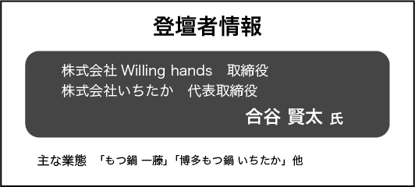
 |  | ＜福岡＞ 2024年1月30日（火）
 |  |  |  | ◆ セミナー会場情報 | 17:00 スタート ~ 18:30 終了
 |  |  |  | ◇ 弊社福岡拠点オフィス内会議室
 |  |  |  | 住所：福岡市中央区大手門1-1-12 大手門パインビル8F
 |  |  |  | ◆ 視察店舗情報 | 19:00 スタート ~ 21:00 終了
 |  |  |  | ◇ もつ鍋 一藤 天神西通り店
 |  |  |  | 住所：福岡市中央区大名2丁目6-4 プラスゲート天神ビル 2F
 |  |  |  | https://tabelog.com/fukuoka/A4001/A400103/40034704

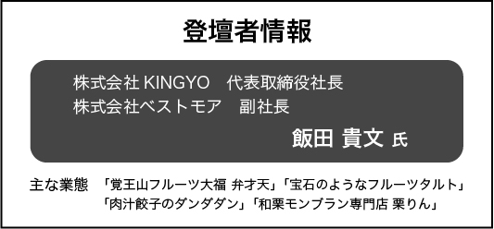
 |  | ＜名古屋＞ 2024年2月20日（火）
 |  |  |  | ◆ セミナー会場情報 | 17:00 スタート ~ 18:30 終了
オンライン型 | オンライン | 現在準備中（2024年1月開催予定） |  | ◇ ビズ・スクエアなごや オフィスROOM G
通学型 | 名古屋 |  |  | 住所：愛知県名古屋市中区丸の内1‐10‐29 白川第8ビル5F
通学型 | 大阪 |  |  | ◆ 視察店舗情報 | 19:00 スタート ~ 21:00 終了
 |  |  |  | ◇ 肉汁餃子のダンダダン 栄住吉店
 |  |  |  | 住所：愛知県名古屋市中区栄3-10-16
通学型 | 大阪 |  |  | https://tabelog.com/aichi/A2301/A230103/23086959/

 | □お問合せ先
 |  | 最寄りの校舎（拠点）にお問合せ下さい。 【対応時間 月～金 9：00～18：00 】
 |  | 東京 | TEL：0120-948-078
 |  | 名古屋 | TEL：0120-982-919
 |  | 大阪 | TEL：0120-982-919
 |  | 福岡 | TEL：092-791-2585

入力シート
 | ※必要事項を入力後、本エクセルデータを取得したweb申込フォーム下部の「申込書アップロード」より本データを登録ください。

ファンくる×H＆G共催「繁盛店舗視察ツアー」お申込用紙 兼 ツアー参加経営者情報登録
ファンくる×H＆G共催「繁盛店舗視察ツアー」のお申し込みにあたり、以下の同意及びご入力をお願いいたします。
１．貴社情報及びご担当者様ご参加者様情報 |  |  |  |  |  |  |  |  | ２．各種同意事項への同意

１．貴社情報及びご担当者様ご参加者様情報
 | ◆お申込み会場 |  |  |  | お申込み＜会場＞▢にチェック下さい。
 |  |  | ＜福岡会場＞ |  |  |  | 2024年1月30日（火）
 |  |  | ＜名古屋会場＞ |  |  |  | 2024年2月20日（火）

 | ◆貴社情報
 |  |  |  |  |  | ｶﾅ
 |  | 法人名/屋号
 |  | 本社所在地 |  |  |  |  | 〒
 |  | 当社サービスご契約状況 |  |  |  |  |  | ご契約中 |  |  | 未契約 | ※左記の“▢”いずれかにチェック下さい。 |  |  |  |  |  | FALSE | FALSE

 | ◆お申込みご担当者様、ご参加者様情報
 |  | ■お申込みご担当者情報 |  |  |  |  |  |  |  |  |  |  | ■ツアー参加経営者情報 |  |  |  |  |  | FALSE
 |  | 部署・役職名 |  |  |  |  |  |  |  |  |  |  |  |  | お申込みご担当者と同じ
 |  | 氏名 |  | ｶﾅ |  |  |  |  |  | TEL |  |  | 部署・役職名
 |  |  |  | 漢字 |  |  |  |  |  |  |  |  | 氏名 |  |  |  | TEL
 |  | メールアドレス |  |  |  |  |  |  |  |  |  |  | メールアドレス

 |  | ■請求書送付先
 |  |  |  | お申込みご担当者と同じ |  |  |  |  |  |  |  |  |  |  |  |  |  | FALSE
 |  | 部署・役職名
 |  | 氏名 |  | ｶﾅ |  |  |  |  |  | TEL
 |  |  |  | 漢字
 |  | メールアドレス
２．各種同意事項への同意
 | 各事項の“▢”に同意（チェック）下さい。
 | お申込みに関する同意事項 |  |  |  |  |  |  |  |  |  |  |  |  | 個人情報の取り扱いについて

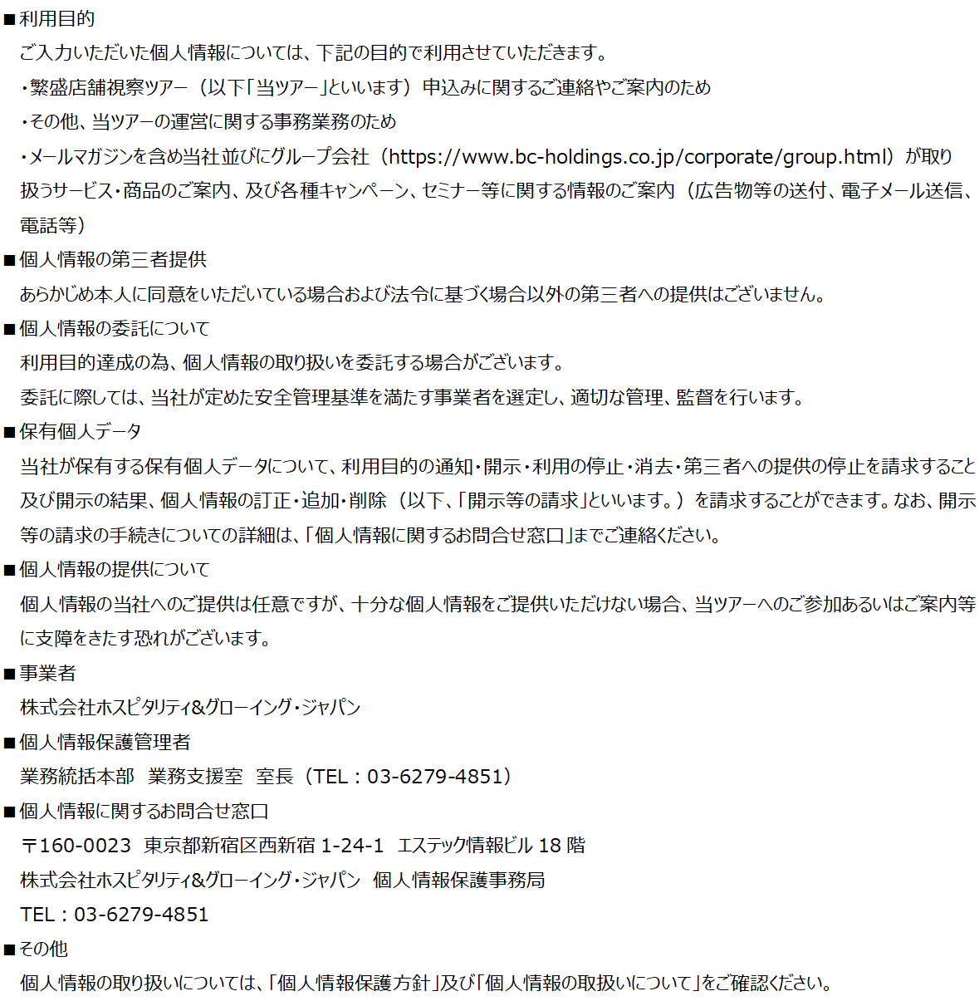
 |  | 「繁盛店舗視察ツアーサービス 利用規約」及び以下事項を確認し、了承の上、利用申込みを行います |  |  |  |  |  |  |  |  |  |  |  |  | 繁盛店舗視察ツアーにおける個人情報取扱いについて同意します |  |  | FALSE | FALSE
 |  |  |  |  | ※利用規約は | こちら
 |  | お申し込み後、当社より請求書を発行致しますので、請求書記載の支払期日までに、
 |  | 指定振込先口座にご入金ください。

 |  | やむをえず開催当日にご欠席された場合であっても、参加料等の免除および返金は致しません。
 |  | また新型コロナウイルス等の感染症を理由とする当日ご欠席であっても、原則、同様と致します。

 |  | 申込み内容に事実と相違ないことを誓約し、変更があった際には速やかに報告致します。

 |  |  |  |  |  |  |  |  |  |  |  |  |  |  |  | →H&Gの個人情報保護方針・個人情報の取扱いについて

